Лист1
ТЗ-0054

1
 | Доработать отчет по остаткам товаров

 |  |  |  | Отчет по остаткам товаров в разделе Склад:

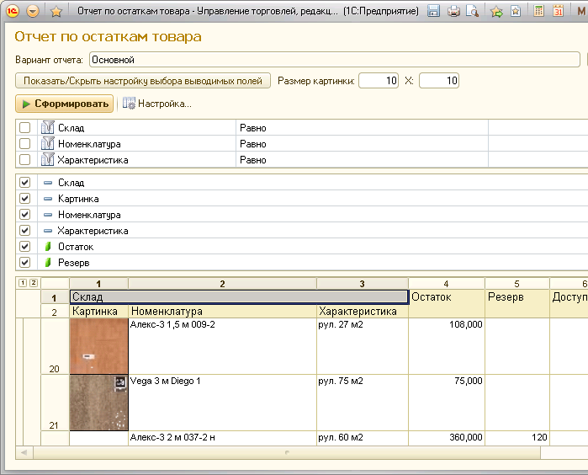

 | добавить чекбокс Сортировать по иерархии на форму
 | при ИСТИНА показывать в отчете иерархический список номенклатуры

2
 | Округление цены
 | в документах:
 |  | СчетНаОплату
 |  | ЗаказКлиента
 |  | РеализацияТовара

 | нужно округлять цену с НДС, что б она делилась на 1,18, если НДС = 18% и на 1.1, если НДС = 10%. Получившаяся цена должна быть всегда больше чем была изначальная. Например цена 105 рублей должна превратиться ц цену 105,02

 |  | Пример:
 | Цена |  | НДС | без НДС
 | 105.02 |  | 16.02 | 89

 | на форме документов добавить чекбокс Цена с целым НДС
 | При создании документа чекбокс = ИСТИНА (галочка нажата)
 | Если Цена с целым НДС = ИСТИНА, то пересчитывать цены, если = ЛОЖЬ - не пересчитывать

 | Пересчитывать при любом способе заполнения - вручную и автоматом

3
 | Печатная форма счетана оплату
 | Увеличить размер шрифта на 2 пункта относительно того что был. Сделать что б текст переносился.

4
 | Некорректная работа кнопок в документах
 | в документах:
 |  | СчетНаОплату

 | если выполнять команды из списка документов - все отлично работает
 | если выполнять те же самые команды из документа - происходят ошибки

 | конкретно снять проводки и обратно провести документ именно в документе не получается - ошибки

 | устранить проблему

5
 | Сортировка списка подбора товаров
 | справа сделать сортировку групп по алфавиту
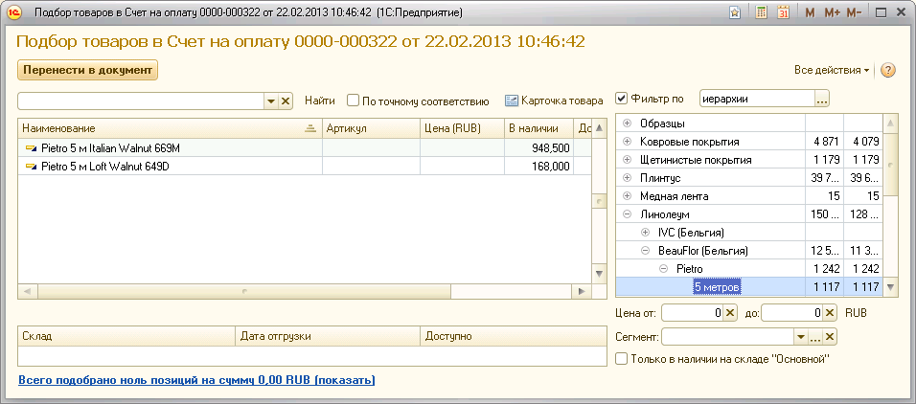

6
 | Просмотр резервов в диалоге подбора товаров
 | Сделать аналогичный просмотр как в документах Счет, заказ и Реализация про резерв:

 | т.е. прямо при подборе товаров просматривать информацию про резерв

7
 | Просмотр изображения товара в диалоге подбора товаров
 | для текущей строки выбранного товара отобразить на форме изображение - поместить снизу под правым списком

